PSDtoEUI
脚本名称 | PSDtoEUI.jsx

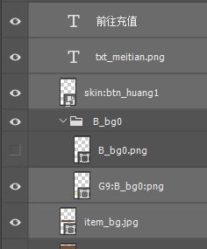
psd文件图层名规则 | 实例 | 备注
需要放大图(九宫格) | G9P:xxx:png | "G9"是九宫标识 用":"分割 [G9P,G9J] "P"格式标识(P是png,J是jpg)大写标识 | G9Data:[10,10,88,88]
需要翻转的图片 | FxJ:xxx | "F"翻转标识 "x"为水平 "y"垂直 "J"格式标识(P是png,J是jpg)大写标识
原始大小图片 | xxx.png | 图片名称后加格式 配和ps自带 生成>>图像资源 功能
程序文字 | 无 | 无需对图层名操作 注意:字不要用变形工具(Crtl+T)放大缩小会影响字号获取
美术字(图片类型文字) | xxx.png | 规则和原始图片一样 是用后缀(png)来判断(美术字只有png格式)
EUI皮肤(skin) | skin:xxx | 皮肤类型切图是在其他psd文件切图的 皮肤名称需要和前端沟通
操作(生成exml文件) | 选中需要生成信息的图层(有组的不对组操作的不选择组)

Sheet2
